Sheet1
Ahora, el proceso para conocer la cantidad exacta es el siguiente:
Definir el sueldo base y total de cada trabajador
Se determina el parámetro del ingreso según corresponda
Al total se le resta el límite inferior
El resultado se multiplica por el porcentaje del intervalo
Después, se suma el importe de la cuota fija
La tabla a considerar para el cálculo del ISR es la siguiente:

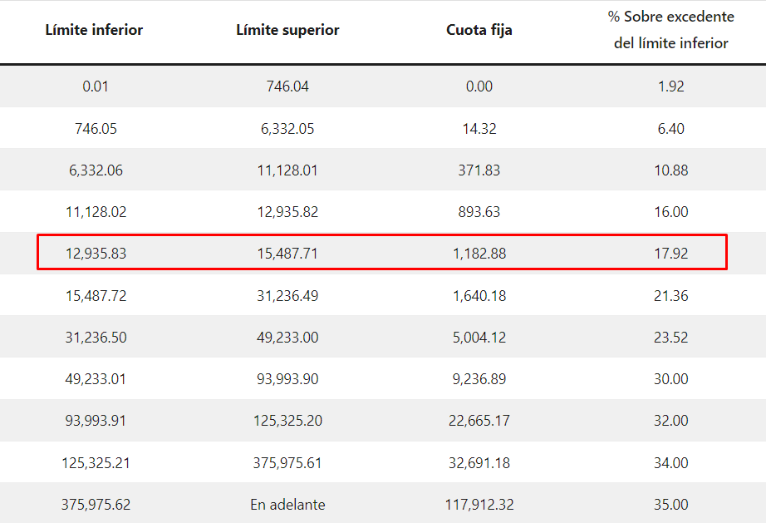
 |  |  |  |  | tabla anterior |  |  |  | tabla actualizada 2023
 |  |  |  |  |  |  |  |  | fuente | https://appscamelot.com/como-calcular-el-isr-en-2023/#:~:text=Una%20vez%20identifiques%20tus%20ingresos,SAT%20y%20obtendr%C3%A1s%20el%20ISR.
 |  |  |  | fila | Límite Inferior | Límite Superior | Cuota Fija | % sobre excedente
 |  |  |  | 1 | 0.01 | 496.07 | 0 | 1,92%
 |  |  |  | 2 | 496.08 | 4210.41 | 9.52 | 0.064 |  |  | tabla actualizada a 2023
 |  |  |  | 3 | 4210.42 | 7399.42 | 247.24 | 0.1088
 |  |  |  | 4 | 7399.43 | 8601.5 | 594.21 | 0.16
 |  |  |  | 5 | 8601.51 | 10298.35 | 786.54 | 0.1792
 |  |  |  | 6 | 10298.36 | 20770.29 | 1090.61 | 0.2136
 |  |  |  | 7 | 20770.3 | 32736.83 | 3327.42 | 0.2352
 |  |  |  | 8 | 32736.84 | 62500 | 6141.95 | 0.3
 |  |  |  | 9 | 62500.01 | 83333.33 | 15070.9 | 0.32
 |  |  |  | 10 | 83333.34 | 250000 | 21737.57 | 0.34
 |  |  |  | 11 | 250000.01 | En Adelante | 78404.23 | 0.35

 |  | ingreso total | $1,000.00
 |  | aplica la fila 2
 | Al total se le resta el límite inferior |  | $503.92
El resultado se multiplica por el porcentaje del intervalo |  |  | $32.25
Después, se suma el importe de la cuota fija |  |  | $41.77

 |  | ingreso total | $10,000.00
 |  | aplica la fila 5
 | Al total se le resta el límite inferior |  | $1,398.49
El resultado se multiplica por el porcentaje del intervalo |  |  | $250.61
Después, se suma el importe de la cuota fija |  |  | $1,037.15

